Tuyère
Calcul de développement d'une tuyère conique |  |  |  |  |  |  | Source: | https://fr.planetcalc.com/3831/

Nous avons le rayon de la base inférieure, le rayon de la base supérieure (dans le cas de cône tronqué) et la longueur du cône tronqué.

Nous devons donc trouver la longueur du côté latéral (ou hauteur de la génératrice), le rayon de l'arc inférieur, le rayon de l'arc supérieur.

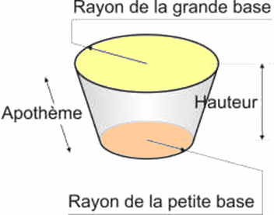
La hauteur de la génératrice peut être trouvé en utilisant Pythagore :

(Pour le cône entier r1 est de zéro.)

Le rayon de l'arc supérieur peut être trouvé en utilisant les triangles semblables:

(Pour le cône entier il est de zéro.)

Ainsi le rayon de l'arc inférieur est de

(Pour le cône entier il est de L.)

Et l'angle central est de

Introduisez vos valeurs
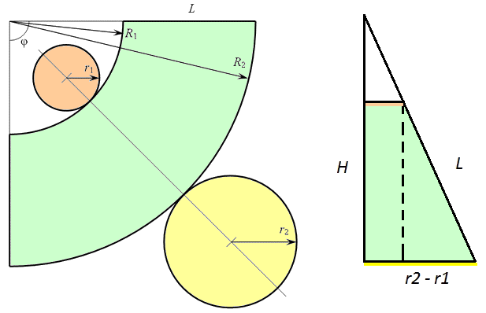

 |  |  | Grand rayon = | 65 | r2 | ?

 |  |  | Petit Rayon = | 57.5 | r1 | ?

 |  |  | Hauteur = | 120 | H | ?

 |  | Résultats

 |  |  | L= | 120.23 | ( Apothème L )

 |  |  | R1 = | 921.80
 |  |  | Longueur d'arc: | 361.28

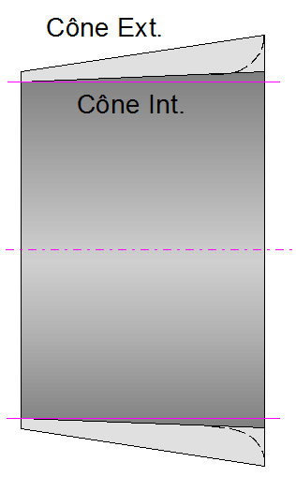
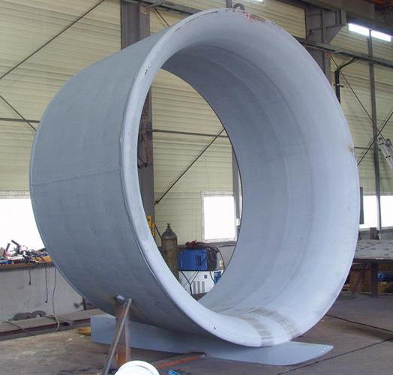
 |  |  | R2 = | 1042.03
 |  |  | Longueur d'arc: | 408.41

 |  |  | Angle = | 22.46°
 |  | Pour construire le moule d'une tuyère profilée, il faudra réaliser
 |  | un premier cône intérieur, et un autre extérieur qui sera plus évasé.

 |  |  |  |  |  |  | ♦
 | Méthode Empirique

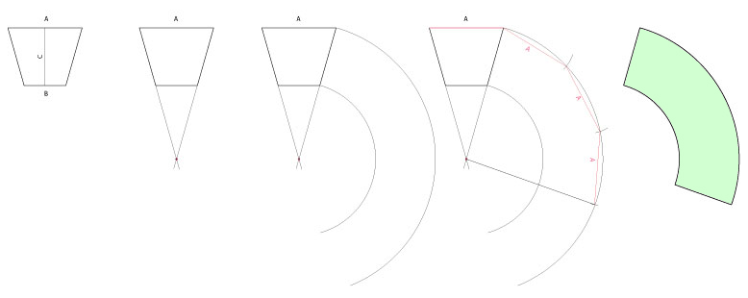

 | On connaît donc le grand diamètre A, le petit diamètre B et la longeur (hauteur) de la tuyère.

 | 1. Tracer le tronc de cône vu de profil
 | 2. Prolonger les deux flancs, à la croisée de ces lignes pour obtenir le centre des cercles
 | 3. De ce centre, tracer les deux cercles du développé
 | 4. Sur le grand cercle, reporter 3 fois la longueur A (En fait: 3,1416 x Diamètre de A = Circonférence de A)
 | 5. On obtient le développé

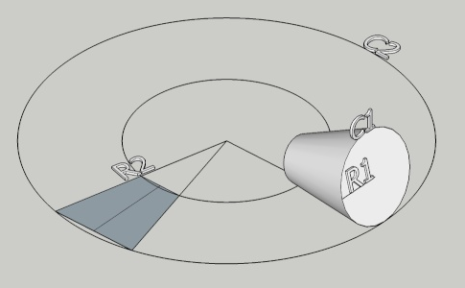

 | En clair, je fais tourner mon cône (tuyère genre "abat-jour") sur son développé et quand il a fait un tour sur lui-même, ça représente une portion du grand cercle C2, donc en angles, une fraction de 360°.
 | D'où le rapport entre le périmetre1 et le périmetre2: 360° x (R1x 2pi)/(R2x2pi) = 360° x R1/R2.

 | Source: | https://bijouxalacheville.forumactif.org/t4382-comment-trouver-le-developpe-d-un-tronc-de-cone

